상품제안서
전자호루라기 전자 휘파람 농구 심판 전문경기 야외 체육교사 3음 데시벨 호루라기 | 상품코드: F27623

 |  |  |  |  |  |  | 02-412-0044 | www.easy1.co.kr
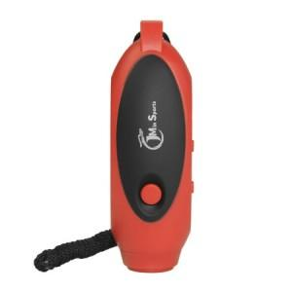

【상세/제작정보】 | 스티커 제작및 부착 비용 별도 문의.

【인쇄/포장옵션】 | / 포장불가능

【공급단가】 | 수량 | 20~ | 50~ | 100~ | 300~ | 500~
*VAT별도 | 단가 | 34,320원 | 33,740원 | 32,890원 | 32,310원 | 31,460원

【상품 URL】 | https://dev.easy1.co.kr:443/src/goods_detail.php?gdno=27623

